조정후 수입금액명세서(예제)
 |  |  |  |  |  |  |  |  |  |  |  |  |  |  |  | ※ 연관 - 감가상각비,지출증명서류
부가가치세 신고서 |  |  |  |  | ※ 불공(공제받지못할매입세액)있으면 업무용승용차 명세서 작성여부 check!! |  |  |  |  |  |  |  |  |  |  | ※ 고정자산등록 신규취득 check!!
구분 | 세금계산서발급분 | 과세 신용카드·현금영수증·기타 | 계산서발급분 | 면세 기타 | 영세율 |  | 계 | 차감·가감 납부할 세액 | (31)수입금액 제외 | 손익계산서 Ⅰ. 매출액 |  | (31)수입금액 제외 분류 |  |  |  | 고정자산매입
 |  |  |  |  | 세금계산서발급분 | 기타 |  |  |  |  |  | 고정자산매각 | 유형자산처분 | 내역 | 계 | 세금계산서 | 신용카드등수령 | 계
1기 예정 | 2,304,448,084 | 895,081 |  |  |  |  | 2,305,343,165 | 70,516,369 | 18,402,981 | 2,286,940,184 |  |  |  |  | - |  |  | -
1기 확정 | 1,898,992,796 | 895,081 |  |  |  |  | 1,899,887,877 | 60,988,789 | 12,364,481 | 1,887,523,396 |  |  |  |  | - |  |  | -
2기 예정 | 2,199,392,861 | 1,070,137 |  |  |  |  | 2,200,462,998 | 61,812,007 | 21,752,237 | 2,178,710,761 |  |  |  |  | - |  |  | -
2기 확정 | 2,373,766,750 | 1,357,377 |  |  |  |  | 2,375,124,127 | 44,725,296 | 17,038,477 | 2,358,085,650 |  |  |  |  | - |  |  | -
계 | 8,776,600,491 | 4,217,676 | - | - | - | - | 8,780,818,167 | 238,042,461 | 69,558,176 | 8,711,259,991 |  | - | - |  | - | - | - | -
 | ⑤국내생산품 |  |  |  | 0
 |  |  |  |  | ⑦수출 |  |  |  | 손익계산서 Ⅰ. 매출액 | 8,711,259,991
 |  |  |  |  |  |  |  |  |  |  |  |  |  | 주의사항
 |  |  |  |  |  |  |  | 진행율,선세금계산서(거래시기차이) check!! | 차액 | - | 차이금액 (진행율 인식차이) |  |  | ※ 특히 선세금계산서의 거래시기차이의 전기 수입금액조정명세서등을 추적하여 거래시기차이로 수입금액에서 제외되었다면 당기 가산해야하는지를 반드시 체크하시기 바랍니다.
 |  |  |  |  |  |  |  |  |  |  | 진행율 계산 명세서 수령 |  |  | ※ 유상사급은 수입금액조정명세서에서 세무조정 해야합니다.
 |  |  |  |  |  |  |  | 조정후수입금액명세서 2. 부가가치세 과세표준 수입금액 차액검토 - 차액 | 총차액 | 69,558,176

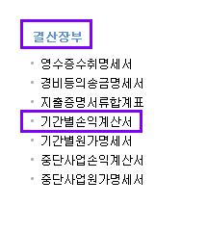
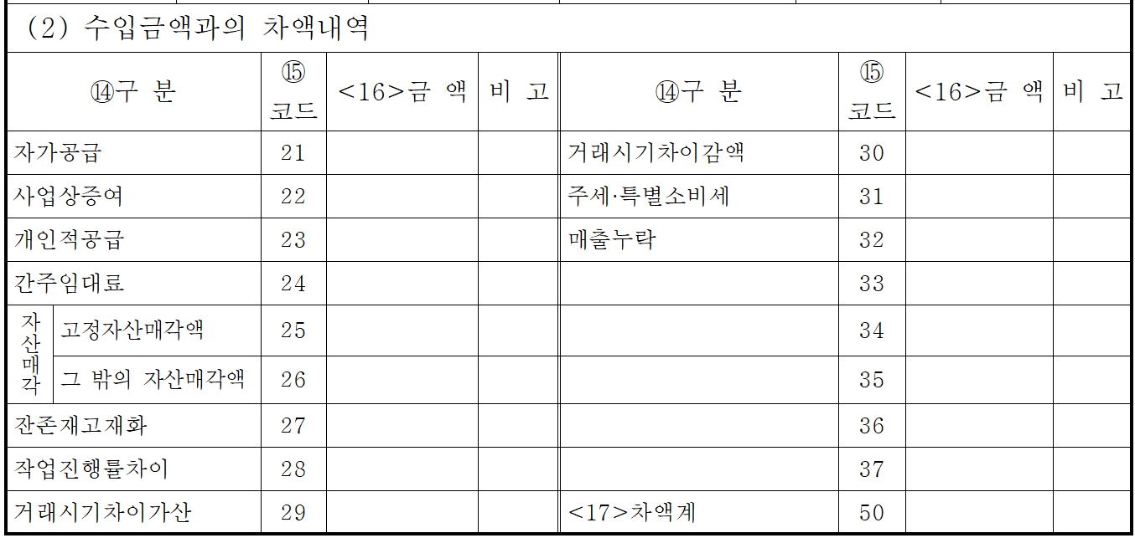
업태 | 종목 | 합계 | 1/4분기 | 2/4분기 | 3/4분기 | 4/4분기 | 코드 |  | 특수관계자 거래내역 거래내역 및 채권채무 : | 해당사항 없음
제조업 | 플라스틱 창호 제조업 | 8,695,259,991 | 2,282,440,184 | 1,883,023,396 | 2,174,710,761 | 2,355,085,650 | 252400
부동산업 | 비주거용 건물 임대업 | 20,217,676 | 5,395,081 | 5,395,081 | 5,070,137 | 4,357,377 | 701300
 |  | -
 |  | -
 |  | -
수입금액제외 |  | 65,340,500 | 17,507,900 | 11,469,400 | 20,682,100 | 15,681,100
 | 합계 | 8,780,818,167 | 2,305,343,165 | 1,899,887,877 | 2,200,462,998 | 2,375,124,127

 | 과목 | 합계 | 1/4분기 | 2/4분기 | 3/4분기 | 4/4분기
 | Ⅰ. 매출액 | 8,711,259,991 | 2,286,940,184 | 1,887,523,396 | 2,178,710,761 | 2,358,085,650
 | 상품매출 | 784,892,990 | 62,909,477 | 69,738,450 | 269,296,025 | 382,949,038
 | 제품매출 | 7,906,488,151 | 2,217,929,707 | 1,812,184,846 | 1,904,803,436 | 1,971,570,162
 | 수수료매출 | 3,878,850 | 1,601,000 | 1,100,100 | 611,300 | 566,450
 | 용역매출 | -
 | 임대수입 | 16,000,000 | 4,500,000 | 4,500,000 | 4,000,000 | 3,000,000
 |  | -
 |  | -
 |  | -

 | 차액 | 69,558,176 | 18,402,981 | 12,364,481 | 21,752,237 | 17,038,477

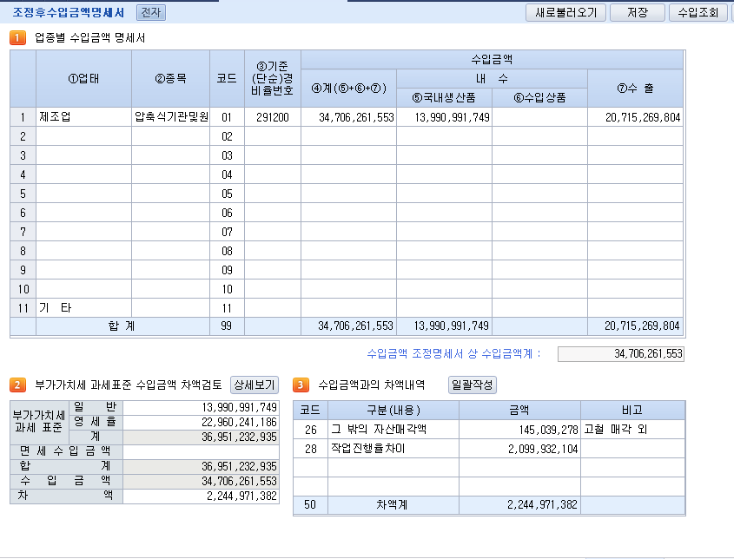
 |  | 합계 | 1/4분기 | 2/4분기 | 3/4분기 | 4/4분기 |  |  | 거래처명 | 코드 | 보증금
 | 간주임대료 | 4,217,676 | 895,081 | 895,081 | 1,070,137 | 1,357,377 | 4,217,676 | - | (주)선우FOOTBALL | 00111 | ㈜선우통상 천안공장 | 2억 | 전기이월
 | 잡수익 | 65,340,500 | 17,507,900 | 11,469,400 | 20,682,100 | 15,681,100 | 65,340,500 | - | 흥민환경자원 | 00309 | ㈜선우FOOTBALL | 1억 | 2020-09-01
 |  |  |  |  |  |  | - | -
 |  |  |  |  |  |  | - | -
 |  |  |  |  |  |  | - | -
 |  |  |  |  |  |  | - | -
 |  |  |  |  |  |  | - | -
 |  |  |  |  |  |  | - | -
 |  |  |  |  |  |  | - | -
 |  | 69,558,176 | 18,402,981 | 12,364,481 | 21,752,237 | 17,038,477
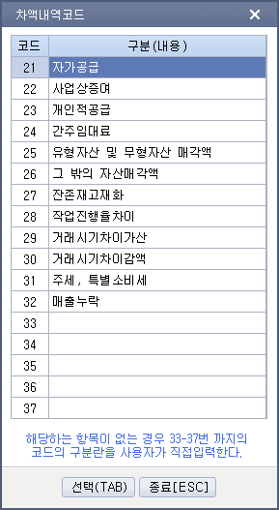
 | 차액 | - | - | - | - | -

1. 업종별 수입금액명세서
가.

나.
다.
라. | ①업태, ②종목, ③기준(단순)경비율번호란에는 법인세 과세표준신고일 현재 최근에 제정된 기준(단순)경비율의 업태·종목 및 코드번호를 기입하되,
 | 수입금액이 큰 종목부터 순차적으로 기입하며, 수입금액의 점유비가 5%미만이거나 종목수가 11개 이상이 되는 경우는 <111>란에 "기타"로 표시하여 합계로 기입하고
 | 기준(단순)경비율번호란은 공란으로 합니다.
 | 수입금액 ④계란은 수입금액조정명세서(별지 제16호서식)상의 ⑥조정 후 수입금액란의 금액과 일치되어야 합니다.
 | ⑥수입상품란에는 국내 및 국외무역업자 등 타인으로부터 수입상품을 매입하여 판매하는 수입금액이 포함됩니다.
 | ⑦수출란에는 「부가가치세법」 제21조부터 제23조까지의 규정에 따른
 | 수출, 국외제공용역, 외국항행용역 기타 외화획득재화 또는 용역의 공급으로 생긴 수입금액을 기입합니다.

 | 제1절 영세율의 적용 (제21조~제25조)
 | 부가가치세법 제21조 [ 재화의 수출 ]
 | 부가가치세법 제22조 [ 용역의 국외공급 ]
 | 부가가치세법 제23조 [ 외국항행용역의 공급 ]
 | 부가가치세법 제24조 [ 외화 획득 재화 또는 용역의 공급 등 ]
2.부가가치세 과세표준과 수입금액 차액 검토 | 부가가치세법 제25조 [ 영세율에 대한 상호주의 적용 ]

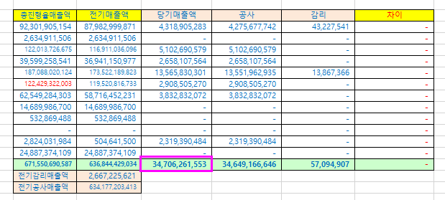
 | 가. 부가가치세 과세표준과 수입금액 차액
 | (1) ⑧과세(일반), ⑨과세(영세율)란에는 해당사업연도에 해당하는 과세기간분의 과세표준(수정신고 및 경정을 포함합니다)을 기입하되,
 | 사업연도기간과 부가가치세 과세기간이 일치하지 아니하는 경우에는 사업연도기간이 속하는 부가가치세 과세기간의 과세표준합계액을 기입하고 그 차액은 (2)수입금액과의 차액내역란에 기입합니다.

 | (2) ⑩면세수입금액란에는 「부가가치세법」 제12조에 따른 부가가치세가 면제되는 재화 또는 용역의 공급에서 발생한 수입금액을 기입합니다.

 | 나. 수입금액과의 차액내역
 | (1) ⑬차액에 대하여 ⑭구분란에 자가공급, 고정자산매각액, 주세·특별소비세, 자가공급, 거래시기차이 등 해당란에 분류하여 기입하되. 해당하는 항목이 없는 경우에는 공란
 | 에 차액항목을 기입하고 관련금액을 기입합니다.

 | (2) ⑦수출란과 ⑨영세율란과의 차액이 있는 경우에는 구체적으로 기입합니다.

 | 부가가치세법 제21조 [ 재화의 수출 ]

 | ① 재화의 공급이 수출에 해당하면 그 재화의 공급에 대하여는 제30조에도 불구하고 영(零) 퍼센트의 세율(이하 "영세율"이라 한다)을 적용한다.(2013.06.07 개정)

 | ② 제1항에 따른 수출은 다음 각 호의 것으로 한다.(2013.06.07 개정)
 | 1. 내국물품(대한민국 선박에 의하여 채집되거나 잡힌 수산물을 포함한다)을 외국으로 반출하는 것(2013.06.07 개정)

 | 2. 중계무역 방식의 거래 등 대통령령으로 정하는 것으로서 국내 사업장에서 계약과 대가 수령 등 거래가 이루어지는 것(2013.06.07 개정)

 | 3. 기획재정부령으로 정하는 내국신용장 또는 구매확인서에 의하여 재화[금지금(金地金)은 제외한다]를 공급하는 것 등으로서 대통령령으로 정하는 것(2013.06.07 개정)

 | 부가가치세법시행령 제31조 [ 수출의 범위 ]

유상사급
세법상으로 유상사급 매출(제품매출)로 인식 -> 소득구분계산서 작성시 주의 유상사급관련 매출및 원가
